E-Rモデル エンティティ一覧
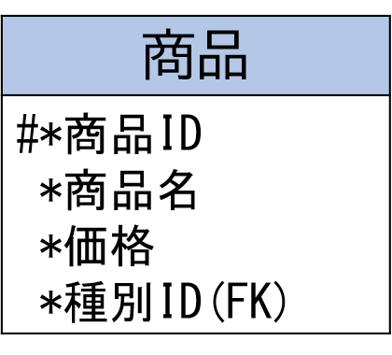
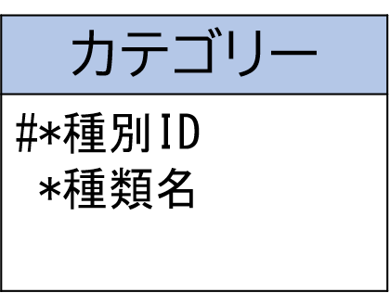
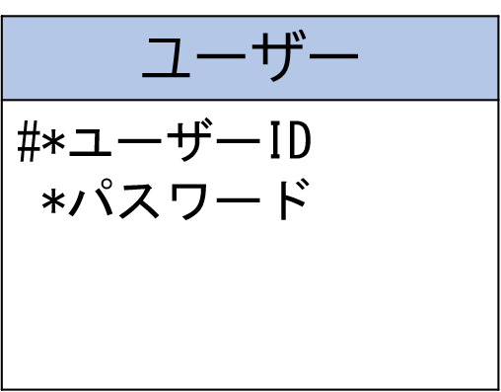
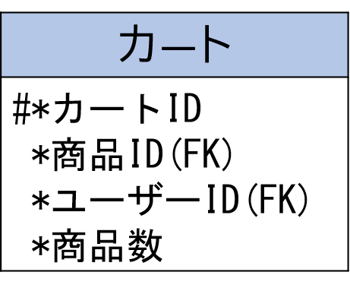
E-R図
システム名 |  | 高齢者向け家電製品ECサイト |  | 作成者 | 白濵 翔
工程名 |  | システム設計 |  | 作成日付 | 2022-10-12
ドキュメント名 |  | 高齢者向け家電製品ECサイト データベース設計書 |  | バージョン | v1.0
E-R図ID |  | ER001 |  | 更新者
概要 |  | 高齢者向け家電製品ECサイトにおけるデータモデルを示す |  | 更新日付

エンティティ一覧
No. | 論理エンティティ名 | 物理エンティティ名 | エンティティ種別 | 定義
1 | ユーザー | users | マスター | ユーザーの情報
2 | カテゴリー | categories | マスター | カテゴリーの情報
3 | 商品 | shohins | マスター | 商品の情報
4 | カート | carts | イベント | カート情報

E-Rモデル図

